Sheet1
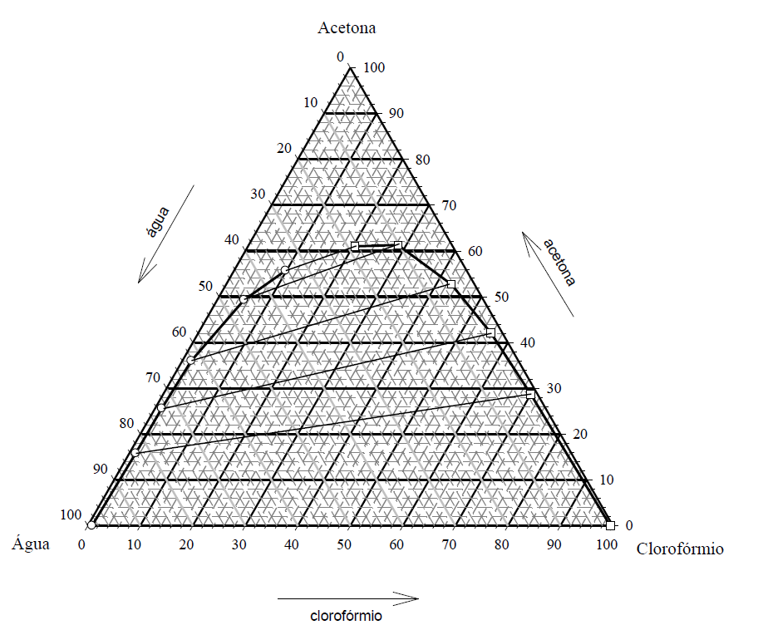

F

 |  |  |  |  |  |  | A | água
Andar 1 | F | 1000 | kg/h | xF | 0.6 |  | B | ácido acético
 | S1 | 1000 | kg/h | yS1 | 0 |  | C | clorofórmio

F + S = M
$$xM=\frac{1}{2} xF$$
E₁
M1
 | M1 | 2000 | kg/h | xM1 | 0.3 | HAc
 |  |  |  |  | 0.5 | Clorof
 |  |  |  |  | 0.2 | Água
R₁
 | E1 | 1571.4 | kg/h | y1 | 0.33 | HAc | BM | HAc | 600 | 600
 |  |  |  |  | 0.65 | Clorof |  | Clorof | 1000 | 1030
 |  |  |  |  | 0.02 | Água |  | Água | 400 | 370

S
 | R1 | 428.6 | kg/h | x1 | 0.19 | HAc
 |  |  |  |  | 0.02 | Clorof
 |  |  |  |  | 0.79 | Água

Andar 2 | R1 | 428.6 | kg/h | x1 | 0.19 | HAc | => tie line
 | S2 | 250.0 | kg/h | yS2 | 0
$$\frac{S_{2}}{R_{1}}=\frac{x_{R1}−x_{M2}}{x_{M2}−y_{S2}}=\frac{\overline{R_{1}M_{2}}}{\overline{S_{2}M_{2}}}$$
 | M2 | 678.6 | kg/h | xM2 | 0.12 | HAc
 |  |  |  |  | 0.36 | Clorof
 |  |  |  |  | 0.52 | Água

 | E2 | 316.7 | kg/h | y2 | 0.2 | HAc
 |  |  |  |  | 0.78 | Clorof
 |  |  |  |  | 0.02 | Água

 | R2 | 361.9 | kg/h | x2 | 0.05 | HAc | BM | HAc | 81.43 | 81.43
 |  |  |  |  | 0.01 | Clorof |  | Clorof | 244.29 | 250.62
 |  |  |  |  | 0.94 | Água |  | Água | 352.86 | 346.52

$\frac{S_{min}}{F}=$ $\frac{\overline{FD}}{{\overline{DS}}_{min}}=\frac{x_{F}−x_{D}}{x_{D}−y_{S}}$
 | Smin1 | 111.1 | kg/h | xD | 0.54

$$\%E=\frac{x_{F}F−x_{R2}R2}{x_{F}F}$$
 | %Ext | 96.98%

E₂
R₁
M2

R₂
S

F

E₁
M1
R₁
E₂

M2

R₂
S
S

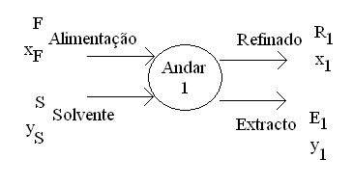

$\frac{S_{min}}{F}=$ $\frac{\overline{FD}}{{\overline{DS}}_{min}}=\frac{x_{F}−x_{D}}{x_{D}−y_{S}}$

D
F

M1
E₁

R₁

S

